模板
上海金榕-地板舱盖 CA | 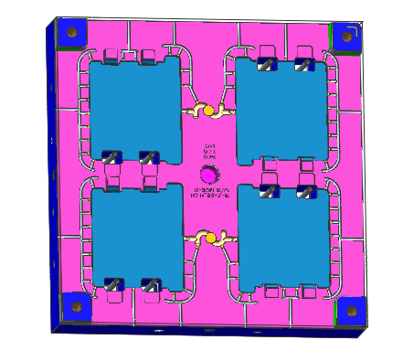 | 计划下发数据节点 | 实际下发数据节点 | 设计 | 释放合同+采购钢料 | 深孔 | 正面大粗 | 普机 | 正面半精 精加 | 线割 | 电火花 | 三坐标 | 堵水 | 打光 | 整体安装 | 合模 | 清洗检查 | 试做 |  |  |  | T1 | T2
 |  |  | 预估工时（日) | 2 | 3 | 2 | 1 | 1 | 2 | 2 | 2 | 1 | 1 | 1 | 2 | 1 | 1 | 2026-07-12 |  |  |  | 2026-07-12 | 2026-07-20
 |  |  |  |  |  |  |  | 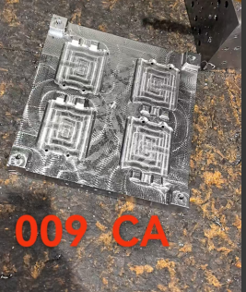
 |  | 开始时间 | 2026-06-17 | 2026-06-18 | 2026-06-20 | 2026-06-25 | 2026-06-26 | 2026-06-28 | 2026-06-30 | 2026-07-02 | 2026-07-04 | 2026-07-06 | 2026-07-08 | 2026-07-06 | 2026-07-08 | 2026-07-10 | 2026-07-12 | 2026-07-12
 |  | 完成时间 | 2026-06-17 | 2026-06-20 | 2026-06-23 | 2026-06-26 | 2026-06-27 | 2026-06-29 | 2026-07-01 | 2026-07-03 | 2026-07-05 | 2026-07-07 | 2026-07-09 | 2026-07-07 | 2026-07-09 | 2026-07-11 | TO试模 |  |  |  |  | 2026-07-12 | 2026-07-20
C0 | 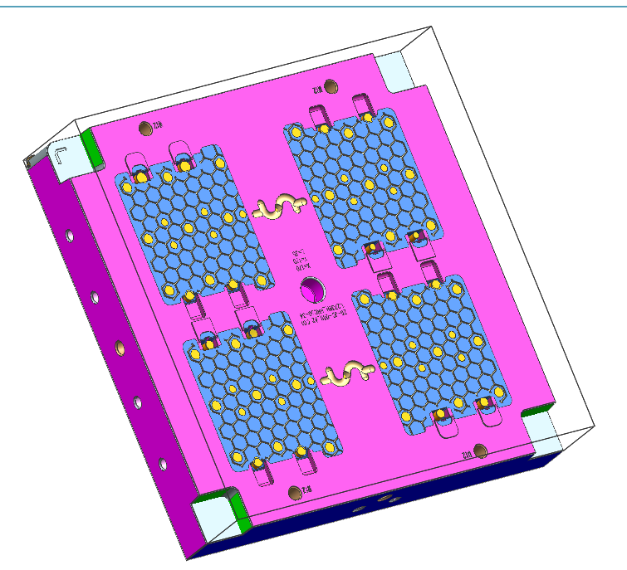 | 计划下发数据节点 | 实际下发数据节点 | 工序名称 | 设计 | 深孔 | 反面大粗 | 正面大粗 | 普机 | 二粗 | 线割 | 正面精 | 电火花 | 三坐标 | 堵水 | 打光 | 镶块配做 | 整体安装 | 合模 | 清洗检查 | 试做 | T1 | T2
 |  |  |  | 预估工时（日) | 12 | 5 | 2 | 3 | 2 | 2 | 2 | 4 | 3 | 1 | 2 | 5 | 4
 |  |  |  |  |  |  |  | 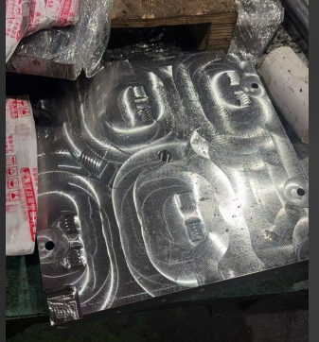
 |  |  |  | 开始时间 |  | 2026-06-26 | 2026-06-28 | 2026-06-29 | 2026-06-30 | 2026-07-02 | 2026-07-04 | 2026-07-06 | 2026-07-10 | 2026-07-13
 |  |  |  | 完成时间 | 2026-06-25 | 2026-06-28 | 2026-06-29 | 2026-06-29 | 2026-07-01 | 2026-07-03 | 2026-07-05 | 2026-07-09 | 2026-07-12 | 2026-07-14

当前状态快照
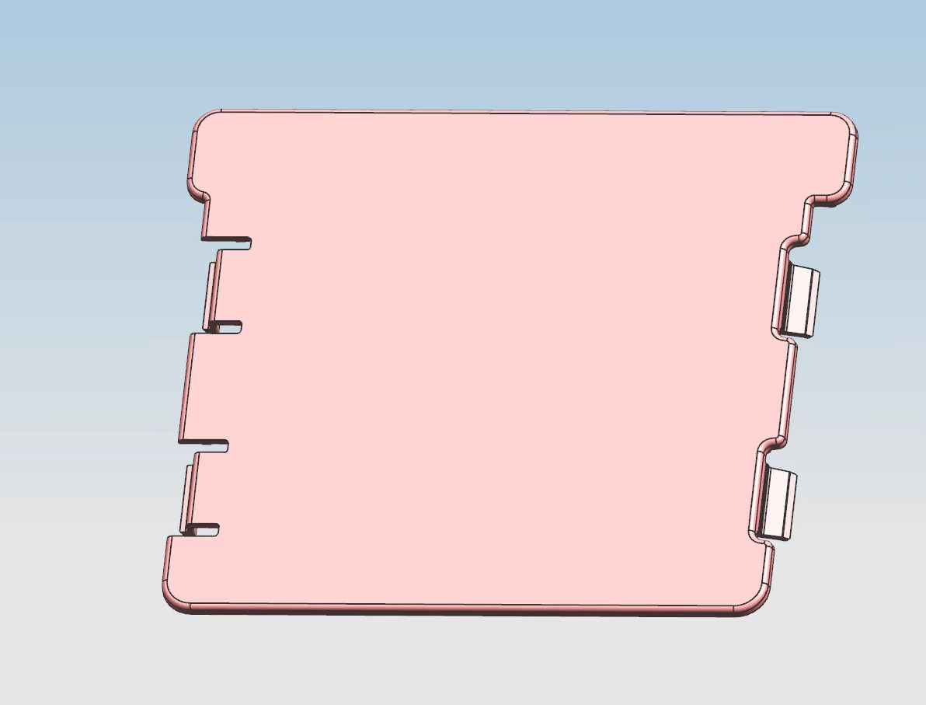
进度汇报 | 目前模具还处于设计阶段
2026-06-18 | 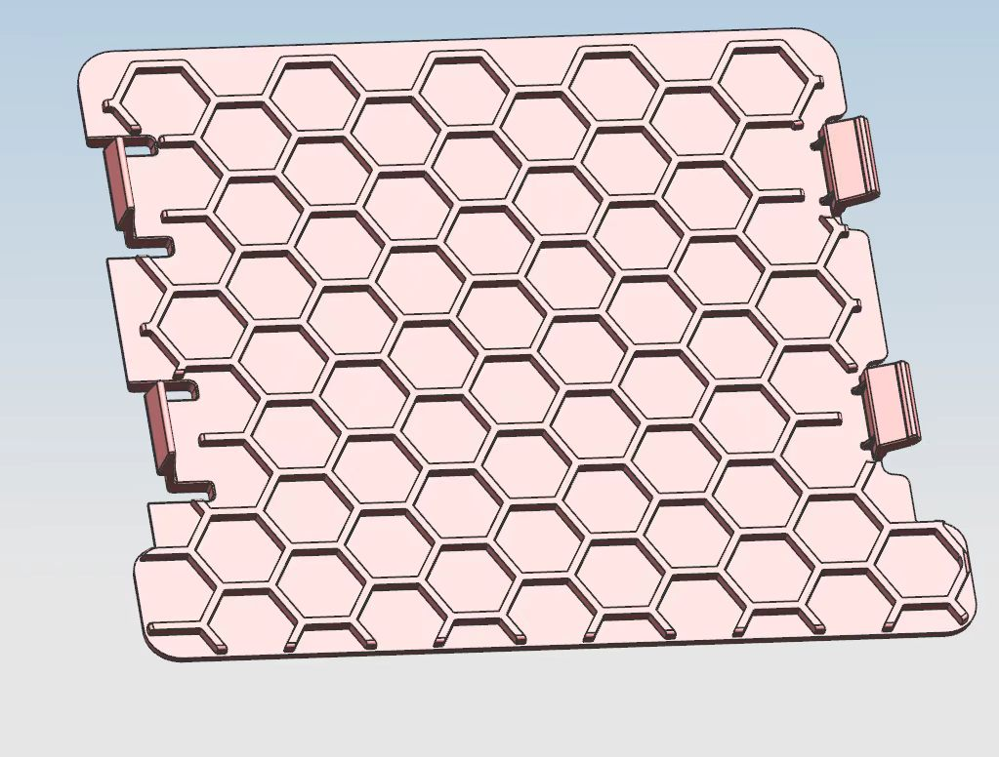

2026-06-29

3

